关系图
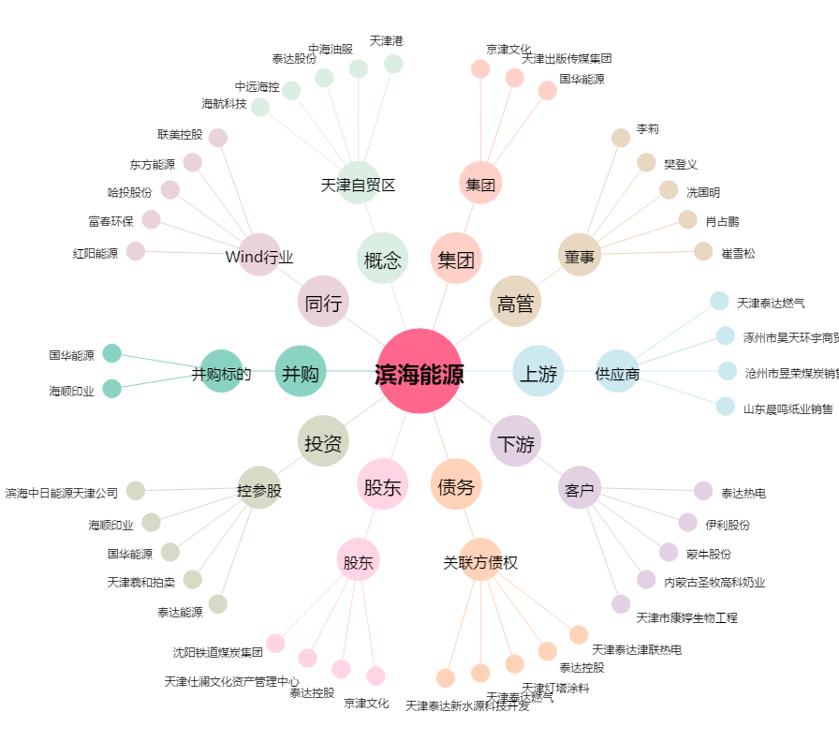
滨海能源[000695.SZ] - 关系概览图

